상품제안서
[BORAL] 파스텔 접이식핸드카트 | 상품코드: F10649

 |  |  |  |  |  |  | 02-412-0044 | www.easy1.co.kr
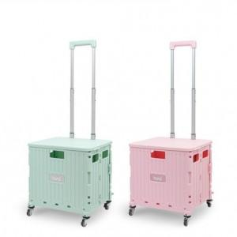

【상세/제작정보】 | .

【인쇄/포장옵션】 | 스티커 / 별도문의

【공급단가】 | 수량 | 50~ | 100~ | 500~ | 1,000~ | 2,000~
*VAT별도 | 단가 | 34,830원 | 33,540원 | 32,250원 | 30,960원 | 30,180원

【상품 URL】 | http://www.easy1.co.kr/src/goods_detail.php?gdno=10649

